상품제안서
소가죽 복제방지 여권지갑 | 상품코드: F07090

 |  |  |  |  |  |  | 02-412-0044 | www.easy1.co.kr
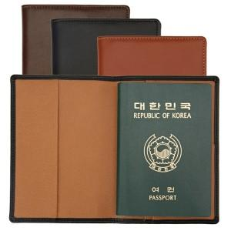 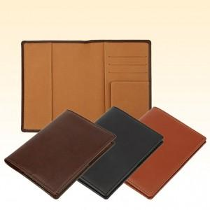

【상세/제작정보】 | 소가죽 원당사이에 내장된 전자파차폐필름이 개인정보 불법복제로 부터 안전하게 보호합니다.

【인쇄/포장옵션】 | 불박 / 포장지포장

【공급단가】 | 수량 | 50~ | 100~ | 500~ | 1,000~ | 2,000~
*VAT별도 | 단가 | 15,000원 | 14,750원 | 14,370원 | 14,120원 | 13,750원

【상품 URL】 | http://www.easy1.co.kr/src/goods_detail.php?gdno=7090

